Sheet1
 | 尺寸 | 32*32
 | 帧数 | 2~5帧
 | 格式 | png

 | 聊天表情图标需求
 | 微笑 | 玫瑰 | 1 | 可怜 | 25 | 拜拜 | 49 | 眨眼 | 73 | 来人呀 | 97 | 大骂 | 121 | 火烧屁股
 | 撇嘴 | 凋谢 | 2 | 大哭1 | 26 | 心碎 | 50 | 超人 | 74 |  | 98 | 嘲笑 | 122 | 嘻嘻
 | 色 | 礼物 | 3 | 想想 | 27 | 汗颜 | 51 | 寒 | 75 | 嘚瑟 | 99 | 圣诞老人 | 123 | 筛子
 | 发呆 | 爱心 | 4 | 汗1 | 28 | 生气 | 52 | 来亲一个 | 76 | 怒视 | 100 | 凑热闹 | 124 | 猜拳
 | 得意 | 赞 | 5 | 砸桌子 | 29 |  | 53 | 送花 | 77 | 色 | 101 | 悠闲
 | 流泪 | 弱 | 6 | 压死你 | 30 | 握手 | 54 | 鄙视 | 78 | 瞌睡 | 102 | 死了
 | 害羞 | OK | 7 | 调皮 | 31 | 眨眼 | 55 | 砸你 | 79 |  | 103 | 箭靶
 | 闭嘴 | 拳头 | 8 | 抽烟1 | 32 | 眩晕 | 56 | 飞吻 | 80 |  | 104 | 喷火
 | 睡 | 差劲 | 9 | 抽烟2 | 33 | 欢迎 | 57 | 鼓掌 | 81 |  | 105 | 大怒
 | 大哭 | 发财 | 10 | 冷 | 34 | 汗2 | 58 |  | 82 | 来呀 | 106 | 耍酷
 | 尴尬 | 祈祷 | 11 | 大哭2 | 35 | 瞪眼 | 59 | 嘿嘿 | 83 | 开心 | 107 | 亲热
 | 发怒 | 鞭炮 | 12 | 撒泼 | 36 | 口水 | 60 | 白眼 | 84 | 猪 | 108 | 闪光
 | 调皮 | 灯笼 | 13 | 大笑 | 37 | 鼻血 | 61 | 想想 | 85 | 睡觉 | 109
 | 惊讶 | 双喜 | 14 | 吓汗 | 38 | 爱你 | 62 | 不要 | 86 | 杀杀 | 110 | 吐
 | 难过 | 太阳 | 15 | 嚎哭 | 39 |  | 63 | 绝交 | 87 | NONO | 111 | 安抚
 | 酷 | 雨天 | 16 | 大叫 | 40 | 邪恶 | 64 | 瞪眼 | 88 | 鼓掌 | 112 | 锤
 | 冷汗 | 胜利 | 17 | NB | 41 | 吻 | 65 | 闭嘴 | 89 | 抠鼻屎 | 113 | 走了
 | 抓狂 | 握手 | 18 | 光环 | 42 | 左看右看 | 66 | 亲亲 | 90 | 疑问 | 114 | 发愁
 | 吐 | 抱拳 | 19 | 唱歌 | 43 | 玫瑰 | 67 | 草裙舞 | 91 |  | 115 | 无奈
 | 偷笑 | 爱你 | 20 | 害羞1 | 44 | 嗨 | 68 | 翻跟头 | 92 | 红牌 | 116
 | 疑问 | NO | 21 | 害羞2 | 45 | 爱心 | 69 | 加油 | 93 | 撒泼 | 117 | 招手
 | 晕 | 炸弹 | 22 | 微笑 | 46 | 耶 | 70 | 生气2 | 94 | 败北 | 118 | 吃
 | 鄙视 | 刀 | 23 | 感动 | 47 | 吓到 | 71 | 喂 | 95 | 胜利 | 119 | 灯泡
 | 委屈 | 月亮 | 24 | 酷 | 48 | 纠结 | 72 | 恩 | 96 | 小偷 | 120 | 吃饭
 | 哈欠 | 心碎
 | 蛋糕 | 咖啡
 | 西瓜 | 啤酒
 | 灯泡 | 饭
 | 星星

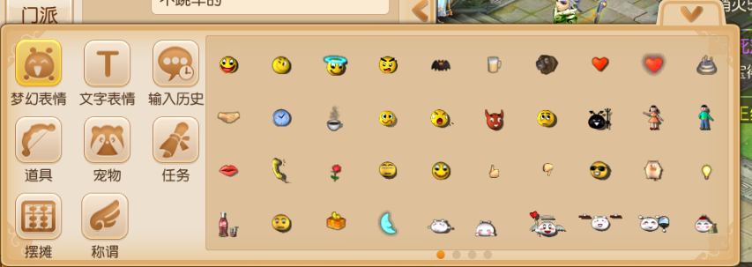
参考图片

